P1～3
 | １ 地 区 別 人 口 と 世 帯
 | ←表紙へ |  |  |  |  |  |  |  |  |  |  |  |  |  | 地区別町丁字別人口と世帯(P4～P8)へ→
 |  |  |  |  |  |  |  |  |  |  |  |  |  |  |  |  |  |  |  |  | 令和2年3月1日現在
 |  | 区・地区名 |  |  | 世帯数 |  |  | 人 口 |  |  |  |  |  |  |  | 前月差引 人口増減 | 人口密度 (人/ｋ㎡） |  | 人口分布 （％）
 |  |  |  |  |  |  |  | 総 数 |  |  | 男 |  | 女
 |  | 総 数 |  |  | 327,805 |  |  | 722,254 |  |  | 361,081 |  | 361,173 |  |  | -298 | 2,196 |  | 100.0
 |  | 緑 区 |  |  | 74,073 |  |  | 170,226 |  |  | 85,575 |  | 84,651 |  |  | -139 | 670 |  | 23.6
 |  | 中 央 区 |  |  | 123,161 |  |  | 272,034 |  |  | 136,654 |  | 135,380 |  |  | -98 | 7,378 |  | 37.7
 |  | 南 区 |  |  | 130,571 |  |  | 279,994 |  |  | 138,852 |  | 141,142 |  |  | -61 | 7,347 |  | 38.8

 |  | 緑 区 |  |  | 74,073 |  |  | 170,226 |  |  | 85,575 |  | 84,651 |  |  | -139 | 670 |  | 100.0 | (23.6)
 |  |  | 橋本地区 |  | 34,641 |  |  | 73,494 |  |  | 37,128 |  | 36,366 |  |  | -72 | 9,483 |  | 43.2 | (10.2)
 |  |  | 大沢地区 |  | 13,268 |  |  | 33,056 |  |  | 16,560 |  | 16,496 |  |  | 3 | 4,338 |  | 19.4 | (4.6)
 |  |  | 城山地区 |  | 9,636 |  |  | 23,181 |  |  | 11,548 |  | 11,633 |  |  | -17 | 1,164 |  | 13.6 | (3.2)
 |  |  | 津久井地区 |  | 10,062 |  |  | 24,117 |  |  | 12,107 |  | 12,010 |  |  | -36 | 198 |  | 14.2 | (3.3)
 |  |  | 相模湖地区 |  | 3,226 |  |  | 7,858 |  |  | 4,004 |  | 3,854 |  |  | -17 | 249 |  | 4.6 | (1.1)
 |  |  | 藤野地区 |  | 3,240 |  |  | 8,520 |  |  | 4,228 |  | 4,292 |  |  | 0 | 131 |  | 5.0 | (1.2)
 |  | 中 央 区 |  |  | 123,161 |  |  | 272,034 |  |  | 136,654 |  | 135,380 |  |  | -98 | 7,378 |  | 100.0 | (37.7)
 |  |  | 小山地区 |  | 9,931 |  |  | 20,736 |  |  | 10,524 |  | 10,212 |  |  | -27 | 5,792 |  | 7.6 | (2.9)
 |  |  | 清新地区 |  | 14,926 |  |  | 30,522 |  |  | 15,619 |  | 14,903 |  |  | 2 | 10,785 |  | 11.2 | (4.2)
 |  |  | 横山地区 |  | 6,035 |  |  | 14,487 |  |  | 7,179 |  | 7,308 |  |  | -13 | 7,960 |  | 5.3 | (2.0)
 |  |  | 中央地区 |  | 18,112 |  |  | 35,958 |  |  | 17,982 |  | 17,976 |  |  | 5 | 10,483 |  | 13.2 | (5.0)
 |  |  | 星が丘地区 |  | 7,910 |  |  | 17,560 |  |  | 8,736 |  | 8,824 |  |  | -9 | 12,633 |  | 6.5 | (2.4)
 |  |  | 光が丘地区 |  | 11,025 |  |  | 26,303 |  |  | 12,949 |  | 13,354 |  |  | -4 | 10,606 |  | 9.7 | (3.6)
 |  |  | 大野北地区 |  | 29,495 |  |  | 62,955 |  |  | 31,584 |  | 31,371 |  |  | -3 | 9,760 |  | 23.1 | (8.7)
 |  |  | 田名地区 |  | 12,039 |  |  | 30,184 |  |  | 15,343 |  | 14,841 |  |  | 1 | 3,118 |  | 11.1 | (4.2)
 |  |  | 上溝地区 |  | 13,688 |  |  | 33,329 |  |  | 16,738 |  | 16,591 |  |  | -50 | 6,397 |  | 12.3 | (4.6)
 |  | 南 区 |  |  | 130,571 |  |  | 279,994 |  |  | 138,852 |  | 141,142 |  |  | -61 | 7,347 |  | 100.0 | (38.8)
 |  |  | 大野中地区 |  | 27,347 |  |  | 63,279 |  |  | 31,335 |  | 31,944 |  |  | 24 | 7,890 |  | 22.6 | (8.8)
 |  |  | 大野南地区 |  | 38,432 |  |  | 79,365 |  |  | 39,320 |  | 40,045 |  |  | -8 | 14,456 |  | 28.3 | (11.0)
 |  |  | 麻溝地区 |  | 7,142 |  |  | 18,273 |  |  | 9,114 |  | 9,159 |  |  | 17 | 2,234 |  | 6.5 | (2.5)
 |  |  | 新磯地区 |  | 5,168 |  |  | 13,238 |  |  | 6,699 |  | 6,539 |  |  | -18 | 2,195 |  | 4.7 | (1.8)
 |  |  | 相模台地区 |  | 22,191 |  |  | 45,223 |  |  | 22,451 |  | 22,772 |  |  | -35 | 7,934 |  | 16.2 | (6.3)
 |  |  | 相武台地区 |  | 9,593 |  |  | 19,168 |  |  | 9,448 |  | 9,720 |  |  | -22 | 11,144 |  | 6.8 | (2.7)
 |  |  | 東林地区 |  | 20,698 |  |  | 41,448 |  |  | 20,485 |  | 20,963 |  |  | -19 | 13,956 |  | 14.8 | (5.7)
 |  | （注） (１) 人口密度は平成31年4月1日現在の市面積を基に算出したものである。
 |  | (2) 世帯数と人口は平成27年国勢調査の確定数を基礎とし、以後、毎月の住民基本台帳の増減を加減して
 |  | 推計したものである。
 |  | (3) 各地区の人口分布は区内における構成比を表している。なお、四捨五入したため合計が一致しない場合がある。

－ 前 月 中 の 人 口 異 動 状 況 －

 | 《 | 2月中の減少人口： |  |  |  | -298 |  | 人 |  | 2月中の自然減： |  |  | -232 |  | 人 |  | 2月中の社会減： |  |  | -66 |  | 人 | 》
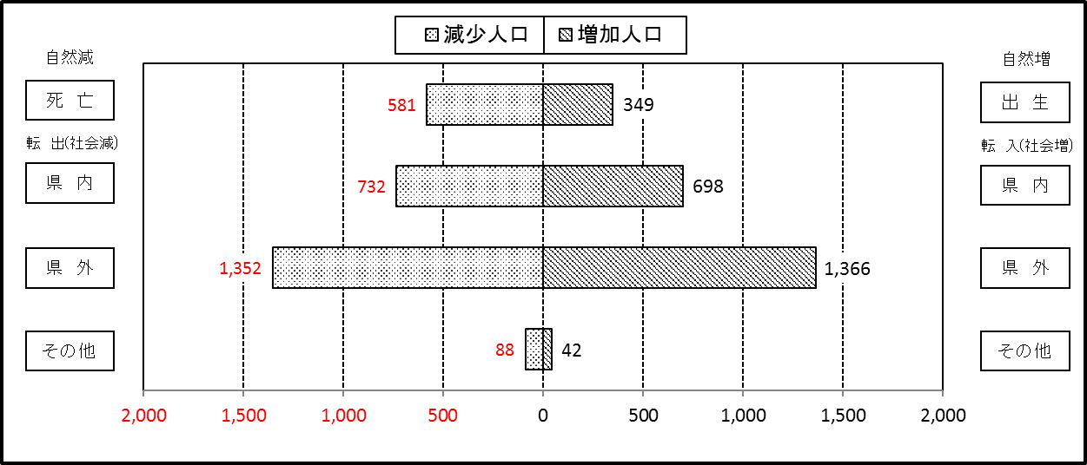

２ 人 口 異 動 状 況

 |  |  |  |  |  |  |  |  |  |  |  |  |  |  |  |  |  |  |  |  |  |  | 令和2年2月中
 |  |  |  | 人口増減 | 自 然 増 減 |  |  |  |  |  | 社 会 増 減 |  |  |  |  |  |  |  |  |  |  | 対前月 増減率(％)
 |  |  |  |  | 増 減 |  | 増 |  | 減 |  | 増 減 | 増 |  |  |  |  | 減
 |  |  |  |  |  |  | 出 生 |  | 死 亡 |  |  | 転 入 |  | 市内異動 |  | 区内異動 | 転 出 |  | 市内異動 | 区内異動
 |  |  |  |  |  |  |  |  |  |  |  |  |  | 他区から転入 |  | 他地区から転居 |  |  | 他区への転出 | 他地区への転居
総 数 |  |  |  | -298 | -232 |  | 349 |  | 581 |  | -66 | 2,106 |  | 333 |  | 1,082 | 2,172 |  | 333 | 1,082 |  | -0.04
緑 区 |  |  |  | -139 | -53 |  | 85 |  | 138 |  | -86 | 437 |  | 68 |  | 206 | 486 |  | 105 | 206 |  | -0.08
 | 橋本地区 |  |  | -72 | 3 |  | 49 |  | 46 |  | -75 | 262 |  | 39 |  | 102 | 297 |  | 63 | 118 |  | -0.10
 | 大沢地区 |  |  | 3 | -7 |  | 19 |  | 26 |  | 10 | 71 |  | 18 |  | 46 | 72 |  | 24 | 29 |  | 0.01
 | 城山地区 |  |  | -17 | -16 |  | 9 |  | 25 |  | -1 | 51 |  | 4 |  | 36 | 49 |  | 5 | 38 |  | -0.07
 | 津久井地区 |  |  | -36 | -19 |  | 6 |  | 25 |  | -17 | 27 |  | 4 |  | 14 | 43 |  | 10 | 9 |  | -0.15
 | 相模湖地区 |  |  | -17 | -5 |  | 2 |  | 7 |  | -12 | 9 |  | 1 |  | 5 | 14 |  | 3 | 10 |  | -0.22
 | 藤野地区 |  |  | 0 | -9 |  | 0 |  | 9 |  | 9 | 17 |  | 2 |  | 3 | 11 |  | 0 | 2 |  | 0.00
中 央 区 |  |  |  | -98 | -107 |  | 118 |  | 225 |  | 9 | 713 |  | 158 |  | 467 | 721 |  | 141 | 467 |  | -0.04
 | 小山など6地区 |  |  | -46 | -78 |  | 53 |  | 131 |  | 32 | 392 |  | 107 |  | 296 | 404 |  | 76 | 283 |  | -0.03
 | 大野北地区 |  |  | -3 | -7 |  | 40 |  | 47 |  | 4 | 210 |  | 28 |  | 79 | 188 |  | 32 | 93 |  | 0.00
 | 田名地区 |  |  | 1 | -11 |  | 15 |  | 26 |  | 12 | 66 |  | 9 |  | 40 | 61 |  | 13 | 29 |  | 0.00
 | 上溝地区 |  |  | -50 | -11 |  | 10 |  | 21 |  | -39 | 45 |  | 14 |  | 52 | 68 |  | 20 | 62 |  | -0.15
南 区 |  |  |  | -61 | -72 |  | 146 |  | 218 |  | 11 | 956 |  | 107 |  | 409 | 965 |  | 87 | 409 |  | -0.02
 | 大野中地区 |  |  | 24 | -12 |  | 32 |  | 44 |  | 36 | 179 |  | 42 |  | 90 | 164 |  | 34 | 77 |  | 0.04
 | 大野南地区 |  |  | -8 | -4 |  | 41 |  | 45 |  | -4 | 329 |  | 14 |  | 108 | 333 |  | 17 | 105 |  | -0.01
 | 麻溝地区 |  |  | 17 | -7 |  | 10 |  | 17 |  | 24 | 55 |  | 12 |  | 19 | 22 |  | 17 | 23 |  | 0.09
 | 新磯地区 |  |  | -18 | -3 |  | 5 |  | 8 |  | -15 | 25 |  | 4 |  | 20 | 40 |  | 2 | 22 |  | -0.14
 | 相模台地区 |  |  | -35 | -8 |  | 24 |  | 32 |  | -27 | 150 |  | 24 |  | 83 | 188 |  | 10 | 86 |  | -0.08
 | 相武台地区 |  |  | -22 | -13 |  | 11 |  | 24 |  | -9 | 57 |  | 4 |  | 25 | 65 |  | 2 | 28 |  | -0.11
 | 東林地区 |  |  | -19 | -25 |  | 23 |  | 48 |  | 6 | 161 |  | 7 |  | 64 | 153 |  | 5 | 68 |  | -0.05
 | （注） 中央区の小山など6地区とは、小山、清新、横山、中央、星が丘、光が丘の6地区である。

－ 地 区 別 人 口 異 動 状 況 －

 | 《 | 2月中の減少人口： |  |  |  | -298 |  | 人 |  | 2月中の自然減： |  |  | -232 |  | 人 |  | 2月中の社会減： |  |  | -66 |  | 人 | 》
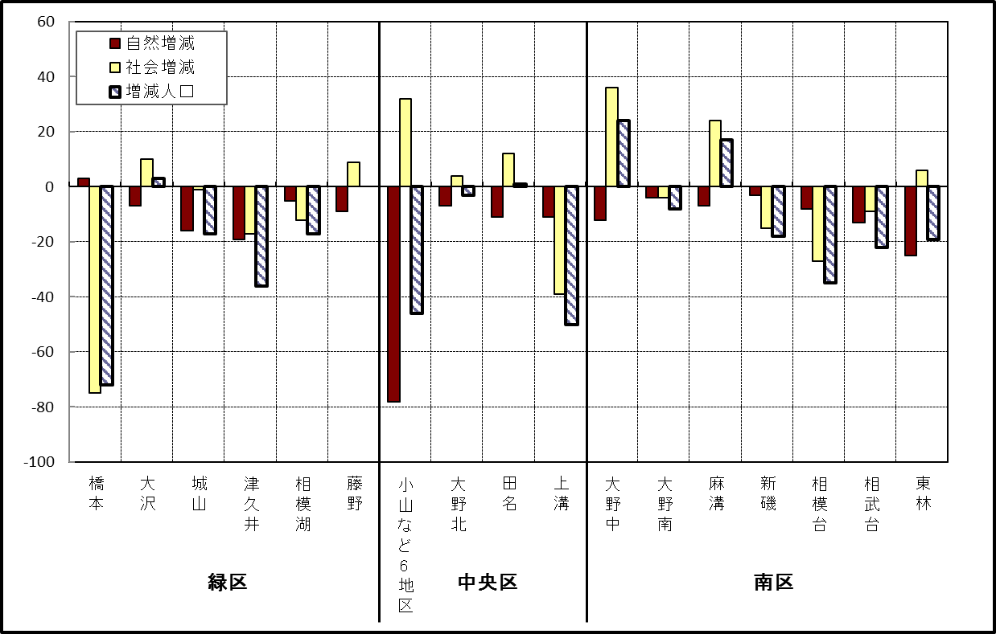

 | （注）小山など6地区とは、小山、清新、横山、中央、星が丘、光が丘の6地区である。

－ 年 間 人 口 異 動 状 況 －

 |  |  |  |  |  |  |  |  |  |  |  |  |  | 2019-03-01 |  |  |  | ～ | 令和2年2月29日
 |  |  |  | 人口増減 | 自 然 増 減 |  |  |  |  |  | 社 会 増 減
 |  |  |  |  | 増 減 |  | 増 |  | 減 |  | 増 減 | 増 |  |  |  |  | 減
 |  |  |  |  |  |  | 出 生 |  | 死 亡 |  |  | 転 入 |  | 市内異動 |  | 区内異動 | 転 出 |  | 市内異動 | 区内異動
 |  |  |  |  |  |  |  |  |  |  |  |  |  | 他区から転入 |  | 他地区から転居 |  |  | 他区への転出 | 他地区への転居
総 数 |  |  |  | 221 | -1,821 |  | 4,707 |  | 6,528 |  | 2,042 | 30,137 |  | 4,981 |  | 15,970 | 28,095 |  | 4,981 | 15,970
緑 区 |  |  |  | -1,058 | -650 |  | 998 |  | 1,648 |  | -408 | 5,945 |  | 1,214 |  | 3,294 | 6,028 |  | 1,539 | 3,294
 | 橋本地区 |  |  | -440 | 5 |  | 537 |  | 532 |  | -445 | 3,595 |  | 586 |  | 1,605 | 3,616 |  | 851 | 1,764
 | 大沢地区 |  |  | 66 | -82 |  | 202 |  | 284 |  | 148 | 829 |  | 366 |  | 555 | 785 |  | 350 | 467
 | 城山地区 |  |  | -41 | -112 |  | 130 |  | 242 |  | 71 | 615 |  | 134 |  | 628 | 619 |  | 156 | 531
 | 津久井地区 |  |  | -328 | -269 |  | 92 |  | 361 |  | -59 | 508 |  | 109 |  | 356 | 526 |  | 142 | 364
 | 相模湖地区 |  |  | -151 | -98 |  | 19 |  | 117 |  | -53 | 171 |  | 14 |  | 68 | 209 |  | 20 | 77
 | 藤野地区 |  |  | -164 | -94 |  | 18 |  | 112 |  | -70 | 227 |  | 5 |  | 82 | 273 |  | 20 | 91
中 央 区 |  |  |  | 309 | -703 |  | 1,749 |  | 2,452 |  | 1,012 | 10,431 |  | 2,390 |  | 6,555 | 9,711 |  | 2,098 | 6,555
 | 小山など6地区 |  |  | 225 | -419 |  | 897 |  | 1,316 |  | 644 | 5,634 |  | 1,385 |  | 4,086 | 5,219 |  | 1,141 | 4,101
 | 大野北地区 |  |  | 329 | 1 |  | 479 |  | 478 |  | 328 | 3,059 |  | 497 |  | 1,340 | 2,799 |  | 388 | 1,381
 | 田名地区 |  |  | -111 | -182 |  | 166 |  | 348 |  | 71 | 824 |  | 253 |  | 470 | 794 |  | 268 | 414
 | 上溝地区 |  |  | -134 | -103 |  | 207 |  | 310 |  | -31 | 914 |  | 255 |  | 659 | 899 |  | 301 | 659
南 区 |  |  |  | 970 | -468 |  | 1,960 |  | 2,428 |  | 1,438 | 13,761 |  | 1,377 |  | 6,121 | 12,356 |  | 1,344 | 6,121
 | 大野中地区 |  |  | -65 | -142 |  | 438 |  | 580 |  | 77 | 2,410 |  | 436 |  | 1,051 | 2,331 |  | 473 | 1,016
 | 大野南地区 |  |  | 838 | 186 |  | 675 |  | 489 |  | 652 | 4,762 |  | 234 |  | 1,858 | 4,064 |  | 251 | 1,887
 | 麻溝地区 |  |  | 115 | -47 |  | 119 |  | 166 |  | 162 | 678 |  | 305 |  | 252 | 606 |  | 223 | 244
 | 新磯地区 |  |  | 10 | -15 |  | 85 |  | 100 |  | 25 | 459 |  | 76 |  | 195 | 441 |  | 73 | 191
 | 相模台地区 |  |  | -80 | -220 |  | 247 |  | 467 |  | 140 | 2,259 |  | 173 |  | 1,210 | 2,007 |  | 158 | 1,337
 | 相武台地区 |  |  | -85 | -99 |  | 109 |  | 208 |  | 14 | 869 |  | 62 |  | 428 | 847 |  | 59 | 439
 | 東林地区 |  |  | 237 | -131 |  | 287 |  | 418 |  | 368 | 2,324 |  | 91 |  | 1,127 | 2,060 |  | 107 | 1,007
 | （注） 中央区の小山など6地区とは、小山、清新、横山、中央、星が丘、光が丘の6地区である。

－ 人 口 の 月 別 推 移 －

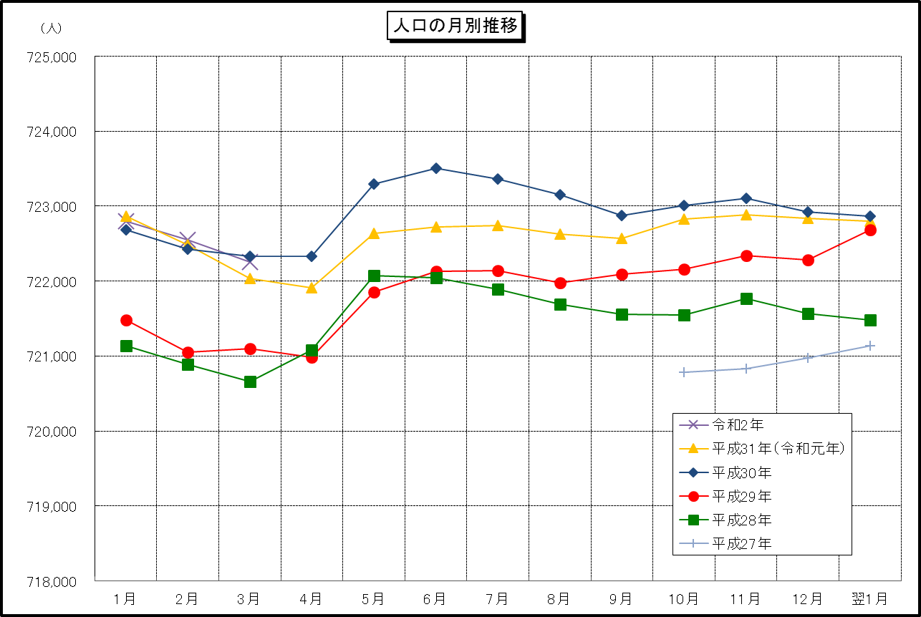

 | （注） (1) この表（折れ線グラフ）は毎月1日現在の市域での人口を表している。
 | (2) 平成27年10月1日現在からは、平成27年国勢調査結果に基づく推計人口である。

